Figura 1
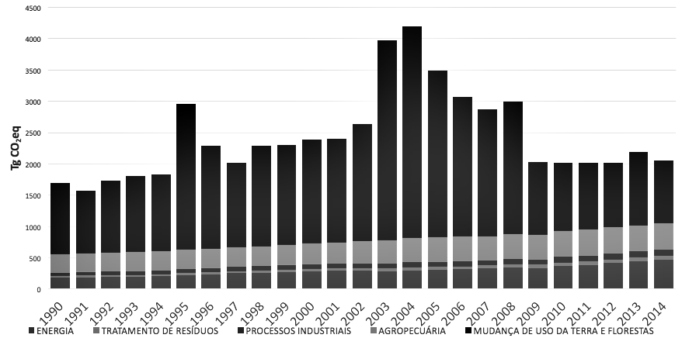

Figura 2
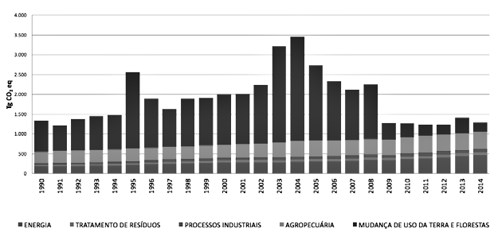

Figura 03
Subsetor | contribuição nas emissões de GEE
Fermentação Entérica | 60%
Solos Agrícolas* | 31%
Manejo de Dejetos Animais | 4%
Cultura de Arroz | 3%
Queima de Cana e Algodão | 1%

Figura 04
 | Total de Animais Ruminantes (milhões de cabeças) | Emissões de CH4 (metano) devido à fermentação entérica de ruminantes (Gg CH4)
2010 | 237.418985 | 11158
2011 | 241.147765 | 11343
2012 | 237.976959 | 11268
2013 | 239.166308 | 11362
2014 | 240.151943 | 11416
2015 | 244.590397
PPM - Efetivo dos rebanhos - Cabeças
Brasil
 | 2010 | 2011 | 2012 | 2013 | 2014 | 2015
Bovino | 209541109 | 212815311 | 211279082 | 211764292 | 212366132 | 215199488
Bubalino | 1184511 | 1278075 | 1261922 | 1332284 | 1319478 | 1365636
Caprino | 9312784 | 9386316 | 8646463 | 8779213 | 8851879 | 9614722
Ovino | 17380581 | 17668063 | 16789492 | 17290519 | 17614454 | 18410551
Total de Animais Ruminantes (milhões de cabeças) | 237.418985 | 241.147765 | 237.976959 | 239.166308 | 240.151943 | 244.590397
Emissões de CH4 (metano) devido à fermentação entérica de ruminantes (Gg CH4) | 11158 | 11343 | 11268 | 11362 | 11416
Emissões de CH4 (metano) devido ao manejo de dejetos animais fermentação entérica de ruminantes | 608.1 | 618.6 | 610.9 | 603.2 | 616.7
Fonte: Pesquisa Pecuária Municipal (PPM) - 2015.

11.158,0 11.343,3 11.268,3 11.362,3 11.416,7
608,1 618,6 610,9 603,2 616,7

Figuras 05 e 06
 | 2011/12 | 2012/13 | 2013/14 | 2014/15 | 2015/16 | 2016/17*
Valor total de contratos (R$ Bilhões) | 1.62 | 3.04 | 2.69 | 3.5 | 1.96 | 0.39
Taxa máxima de Juros para o médio produtor rural | 5.5% | 5.0% | 5.0% | 5.0% | 7.5% | 8.0%
nº contratos | 4808 | 11369 | 10503 | 14442 | 6022 | 963
 | 336.93843594 | 267.39379013 | 256.11729982 | 242.34870517 | 325.4732647 | 404.98442368
PRONAMP
Valor total de contratos |  |  | 18.21 | 16.4 | 20.199 | 9.39
Taxa máxima de Juros |  |  | 0.05 | 0.05
nº contratos |  |  | 260423 | 220175 | 197376 | 93051

 |  |  | 2013/14 | 2014/15 | 2015/16 | 2016/17*
 |  | PRONAMP - Valor total de contratos (R$ Bilhões) | 18.21 | 16.4 | 20.199 | 9.39
 |  | ABC -Valor total de contratos (R$ Bilhões) | 2.69 | 3.5 | 1.96 | 0.39
 |  | Taxa máxima de Juros (a mesma para ambos) | 5.0% | 5.0% | 7.5% | 8.0%

Figura 07
Subprograma | Valor (R$ mihões) | Nº Contratos
Sem subprograma | 7329291765.5 | 31074
Recuperação de Pastagens | 1277298772.9 | 4689
Plantio Direto | 655881204.9 | 1302
Integração Lavoura-Pecuária-Floresta | 143095877.64 | 378
Florestas Comerciais | 136280988.55 | 326
Financiamentos om recursos dos Fundos Constitucionais | 120378425.66 | 219
Tratamento de Dejetos | 14245180.85 | 37
Regularização e adequação ambiental | 13444626.83 | 42
Fixação Biológica de Nitrogênio | 2000000 | 1
Sistemas Orgânicos | 183600 | 4

Figura 8
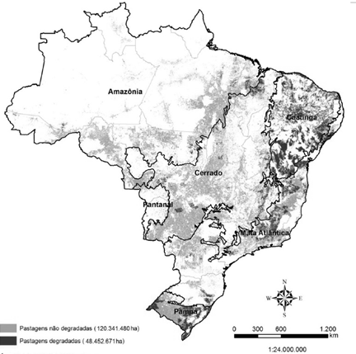

Figura 9
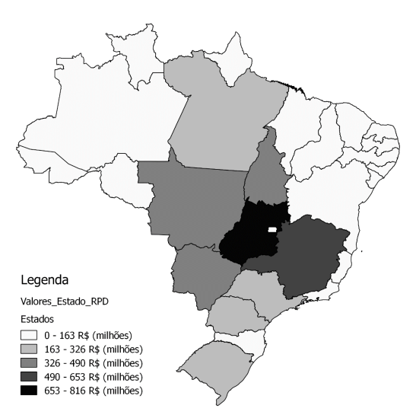

Figura 10
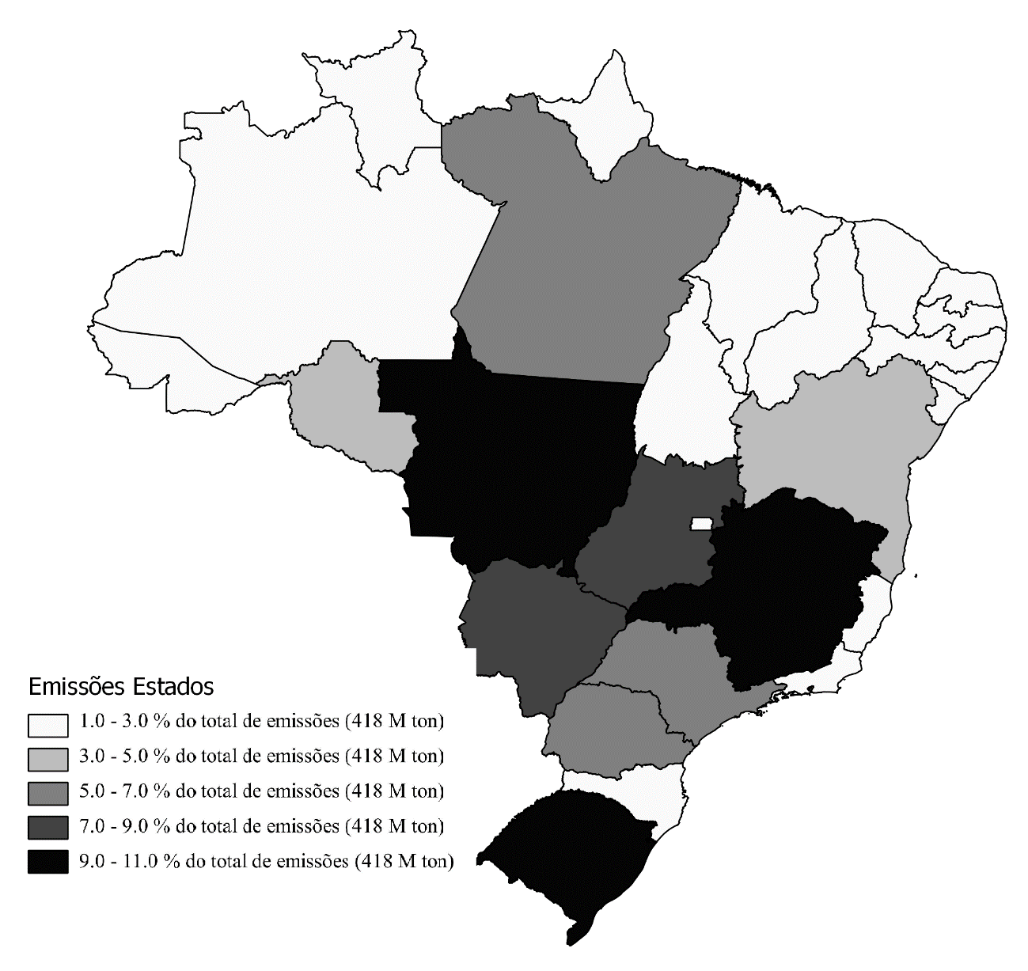

Figura 11
